700
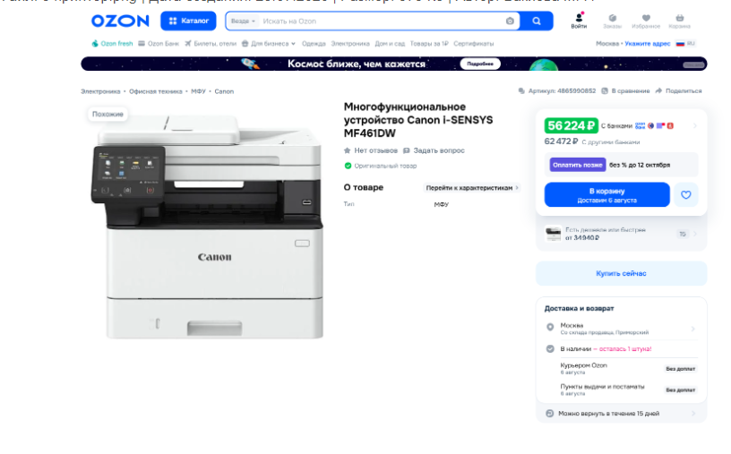
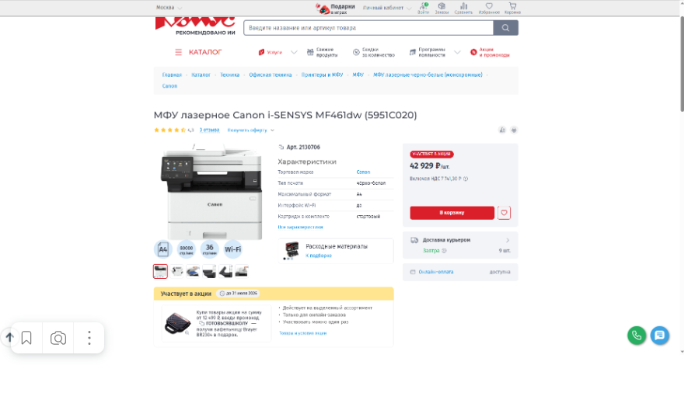
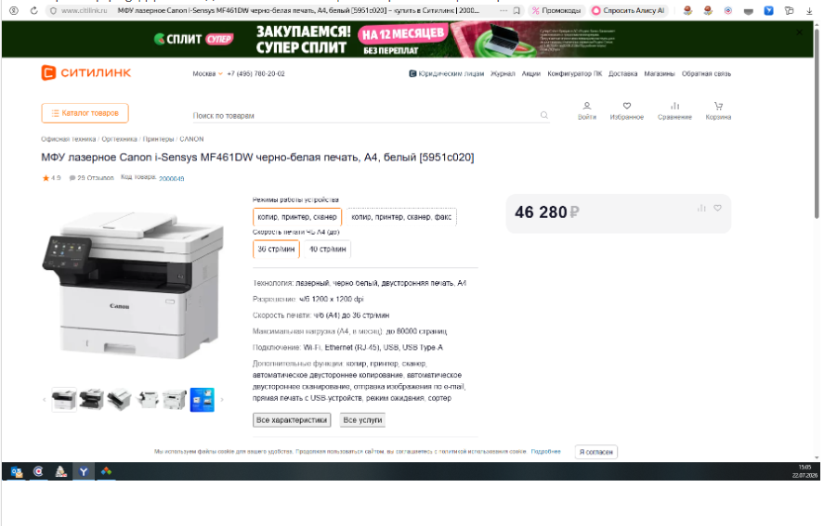
 |  |  | Приложение № 2 к закупке на приобретение многофункциональных устройств для обеспечения автотранспортной службы

 | Обоснование начальной (максимальной) цены контракта
№ | Предмет закупки | Ценов. предл № 1 за 1 шт. | Ценов. предл № 2 за 1 шт., руб. | Ценов. предл № 3 за 1 шт., руб. | Среднеарифметическое значение за 1 шт., руб.
1 | Приобретение многофункциональных устройств для обеспечения автотранспортной службы | 46,280.00 | 42,929.00 | 56,224.00 | 48,477.67
2 | Требуемое количество, шт. | 2.00
2 | НМЦК на основании коммерческих предложений, руб. | 96,955.33
3 | Текущий остаток объема финансового обеспечения (ОФО) в плане-графике закупок, руб. | 84200.00
4 | НМЦК с учетом ОФО, руб. | 84200.00

 | Руководитель контрактной службы |  |  | _______________/Д.В. Белецкий/

